Detalhamento_Avarias
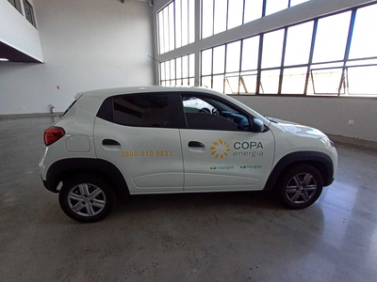
Detalhamento da Cobrança

Cliente | xxxx
Contrato: | xxxx

Placa: | RVS2C98 |  | VALOR TOTAL
Modelo: | KWID ZEN 1.0 12V SCE FLEX 4P C/AR |  | R$870.00
Cor: | BRANCO GLACIER

1 | Pintura para-choque traseiro | Valor | R$320.00
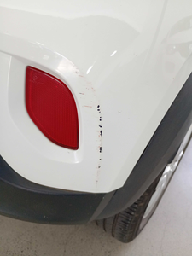

2 | Pintura para-choque traseiro | Valor | R$320.00
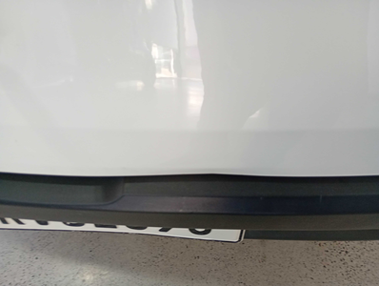

3 | Reparo roda liga leve dianteira direita |  | R$230.00
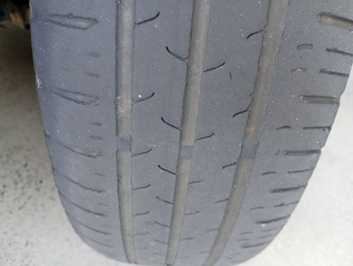

4 | CHECKLIST - Avaria reportada na peça 'roda_traseira_direita' (REVISAR) |  | R$0.00

